关系图
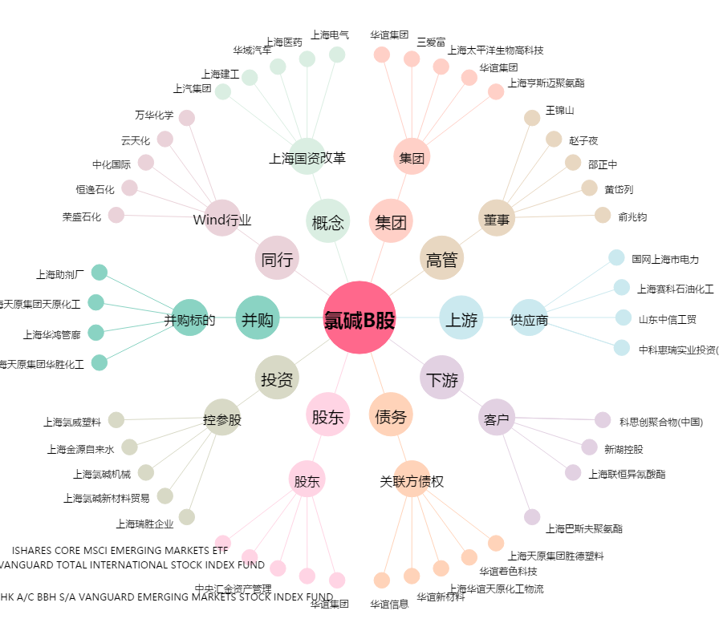
氯碱B股[900908.SH] - 关系概览图

